Hoja1
Ejercicio 2:
 | a: |  |  | b:
 | 2 | -6 | -1 |  | -38
 | -3 | -1 | 7 |  | -34
 | -8 | 1 | -2 |  | -20

inv(a) | -0.013404825737 | -0.034852546917 | -0.11528150134 |  | 4
 | -0.16621983914 | -0.032171581769 | -0.029490616622 |  | 8
 | -0.029490616622 | 0.12332439678 | -0.053619302949 |  | -2

Ejericicio 3:

 | % | % | % | Un ingeniero civil requiere: |  |  | % | % | % | Un ingeniero civil requiere:
a: | Arena | Grano fino | Grano grueso | b: | Cantidad | a: | Arena | Grano fino | Grano grueso | b: | Cantidad
Cantera 1 | 52 | 30 | 18 | Arena | 4800 | Cantera 1 | 0.52 | 0.3 | 0.18 | Arena | 4800
Cantera 2 | 20 | 50 | 30 | Grano fino | 5810 | Cantera 2 | 0.2 | 0.5 | 0.3 | Grano fino | 5810
Cantera 3 | 25 | 20 | 55 | Grano grueso | 5690 | Cantera 3 | 0.25 | 0.2 | 0.55 | Grano grueso | 5690

Determinar la cantidad de material de metros cúbicos que se debe transportar desde cada cantera, para cumplir con sus requerimientos: |  |  |  |  |  | Determinar la cantidad de material de metros cúbicos que se debe transportar desde cada cantera, para cumplir con sus requerimientos:
inv(a): | 0.025 | -0.015 | 0 |  | 32.85 | inv(a): | 2.5 | -1.5 | 0 |  | 3285
 | -0.0040697674419 | 0.028023255814 | -0.013953488372 |  | 63.884883721 |  | -0.40697674419 | 2.8023255814 | -1.3953488372 |  | 6388.4883721
 | -0.0098837209302 | -0.0033720930233 | 0.023255813953 |  | 65.291860465 |  | -0.98837209302 | -0.33720930233 | 2.3255813953 |  | 6529.1860465

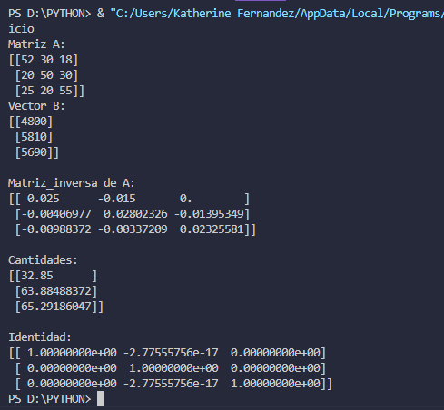
Identidad: | 1 | -1.3877787808E-17 | 0 |  |  | Identidad: | 1 | -4.8572257327E-17 | 0
a*inv(a) | -5.5511151231E-17 | 1 | 0 |  |  | a*inv(a) | -5.5511151231E-17 | 1 | 0
 | -1.1102230246E-16 | 0 | 1 |  |  |  | 0 | 0 | 1

